Practico 12
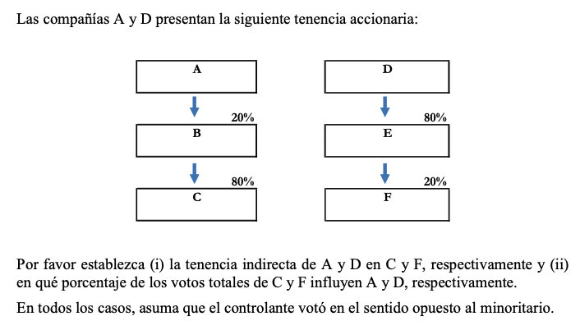

Tenencias de A en C |  |  | Tenencias de D en F
Tenencia de A en B | 20% | Tenencia de D en E | 80%
Tenencia de B en C | 80% | Tenencia de E en F | 20%
Tenencia indirecta | 16% | Tenencia indirecta | 16%

 | Ninguno es controlante directo o indirecto, ya que siempre pierden con el controlante. A pierde con el de B y D con el de F

Practico 13
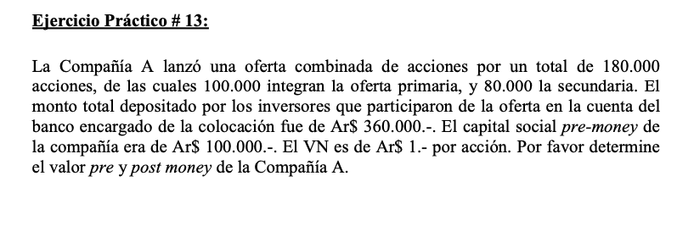

Oferta Combinada
Oferta Primaria | 100,000
Oferta Secundaria | 80,000
Monto total depositado | 360,000
Precio por acción (post money) | 2
Capital social pre money | 100,000
Cantidad de acciones pre money | 100,000
% de las acciones de ampliación | 64%
Valor pre money | 560,000
Valor post money | 660,000

Practico 14
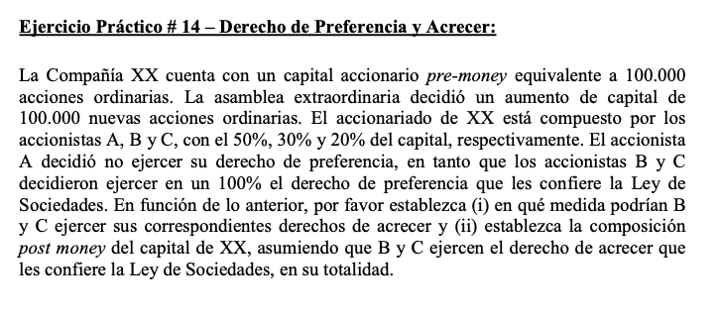

Practico 15
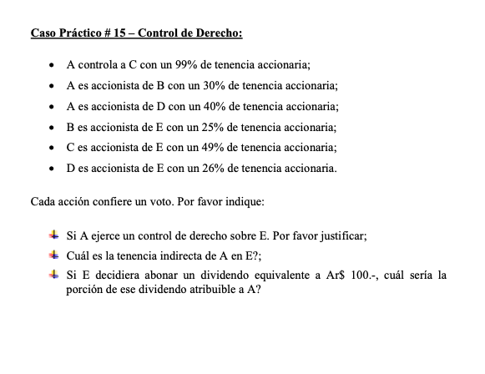

Practico 16
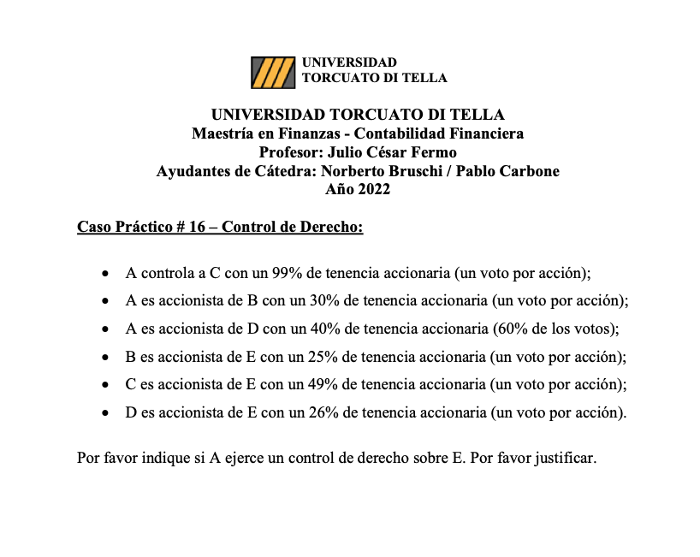

Practico 17
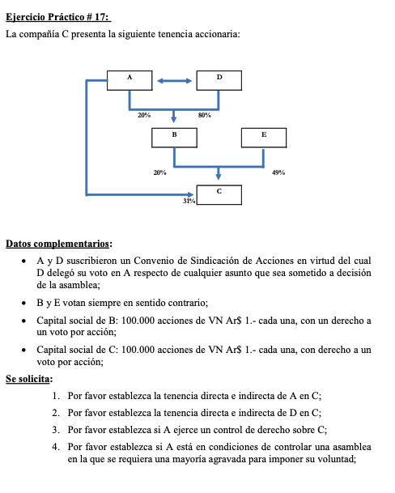

Practico 19
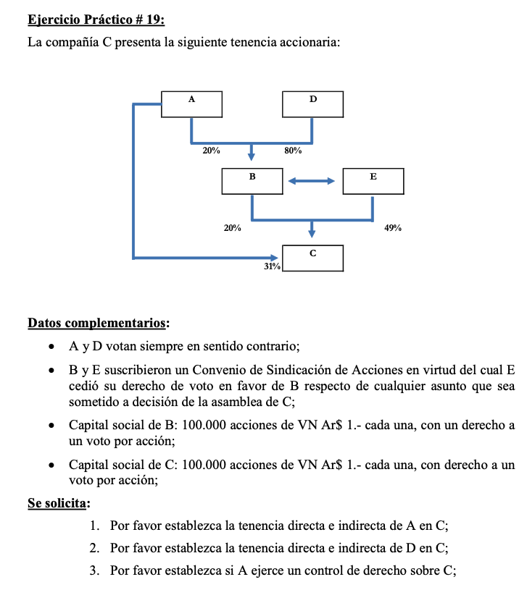

Practico 20
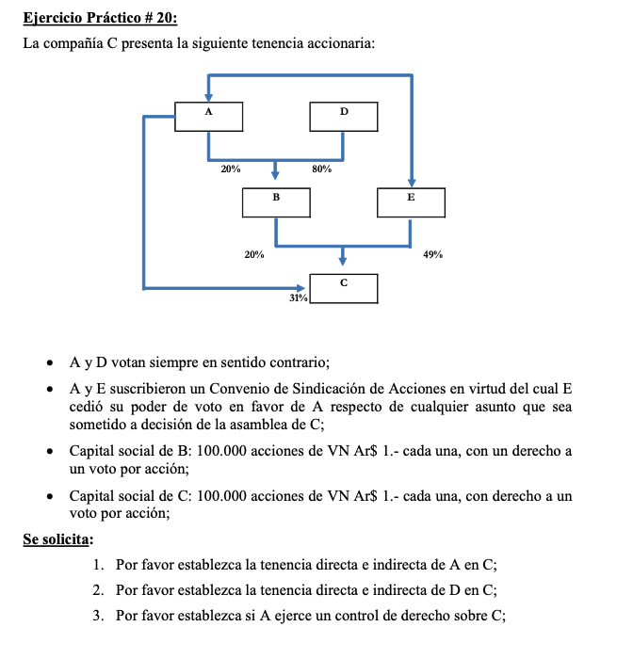
OP

Practico 21
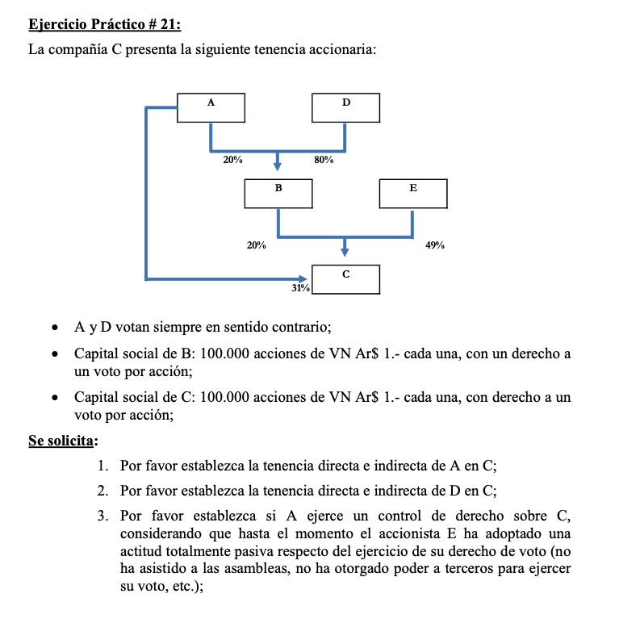
Pra

Practico 22
